关系图
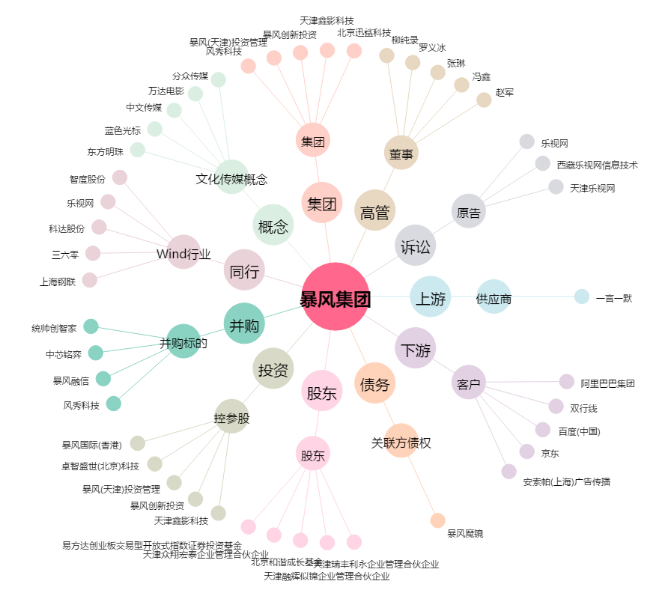
暴风集团[300431.SZ] - 关系概览图

